关系图
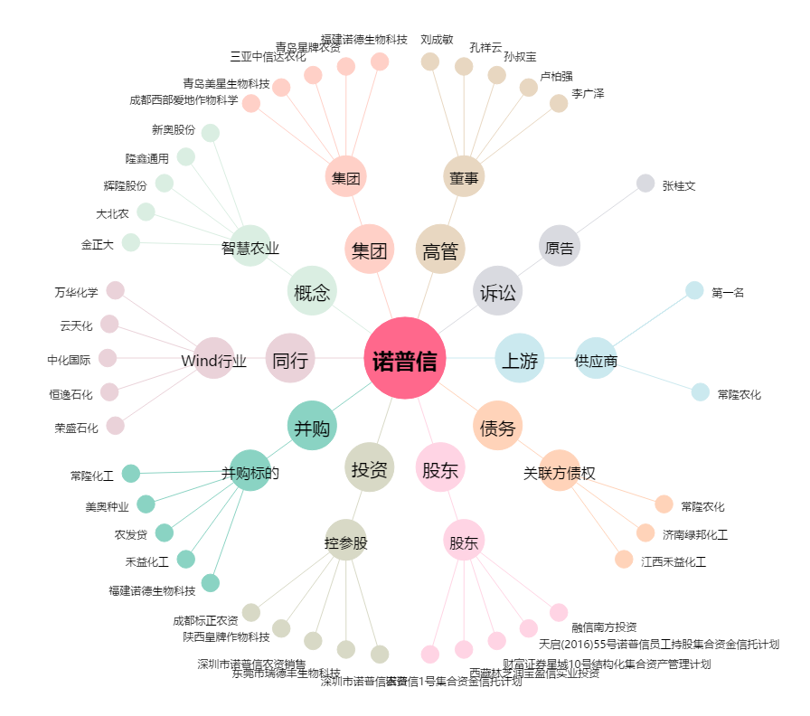
诺普信[002215.SZ] - 关系概览图

